スモーキーオックス・デニム風オックス
スモーキーオックス |  |  |  |  |  |  |  |  |  |  | 900
 |  |  |  |  |  |  |  |  |  |  |  |  | 円/m

 |  |  |  |  |  |  |  |  |  |  |  |  |  |  |  |  |  | 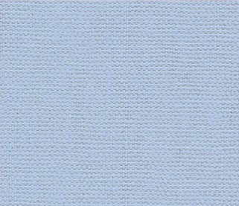
59- |  | 741 |  | ベージュ |  | 59- |  | 742 |  | ピンク |  | 59- |  | 743 |  | パープル |  | 59- |  | 744 |  | ブルー
種類 |  |  | 商品ｺｰﾄﾞ | 色No. | 色名 | 種類 |  |  | 商品ｺｰﾄﾞ | 色No. | 色名 | 種類 |  |  | 商品ｺｰﾄﾞ | 色No. | 色名 | 種類 |  |  | 商品ｺｰﾄﾞ | 色No. | 色名
ミシン糸 | ｼｬｯﾍﾟ |  | 57271 | 103 | アイボリー | ミシン糸 | ｼｬｯﾍﾟ |  | 57275 | 5 | うすもも | ミシン糸 | ｼｬｯﾍﾟ |  | 57280 | 248 | うすむらさき | ミシン糸 | ｼｬｯﾍﾟ |  | 57279 | 266 | ﾗｲﾄﾌﾞﾙｰ
 | 小巻ｼｬｯﾍﾟ |  | 54251 | 6 | アイボリー |  | 小巻ｼｬｯﾍﾟ |  | 54250 | 3 | うすもも |  | 小巻ｼｬｯﾍﾟ |  | 54256 | 12 | うすむらさき |  | 小巻ｼｬｯﾍﾟ |  | 54253 | 8 | ミント
手縫糸 | ｶｰﾄﾞ巻 |  | 58052 | 00 | アイボリー | 手縫糸 | ｶｰﾄﾞ巻 |  | 58054 | 140 | うすもも | 手縫糸 | ｶｰﾄﾞ巻 |  | 58059 | 107 | うすむらさき | 手縫糸 | ｶｰﾄﾞ巻 |  | 58057 | 34 | ミント
 | 小巻糸 |  | 54247 | 24 | グレー |  | 小巻糸 |  | 54234 | 3 | うすもも |  | 小巻糸 |  | 54241 | 13 | うすむらさき |  | 小巻糸 |  | 54238 | 9 | ﾗｲﾄﾌﾞﾙｰ

59- |  | 745 |  | グレー
種類 |  |  | 商品ｺｰﾄﾞ | 色No. | 色名
ミシン糸 | ｼｬｯﾍﾟ |  | 57274 | 191 | ダークグレー
 | 小巻ｼｬｯﾍﾟ |  | 54263 | 24 | ダークグレー
手縫糸 | ｶｰﾄﾞ巻 |  | 58053 | 59 | ダークグレー
 | 小巻糸 |  | 54233 | 2 | 黒

デニム風オックス |  |  |  |  |  |  |  |  |  |  | 980
 |  |  |  |  |  |  |  |  |  |  |  |  | 円/m

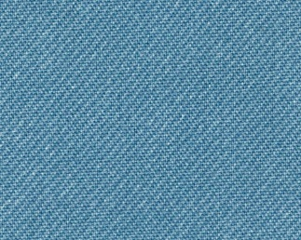 |  |  |  |  |  | 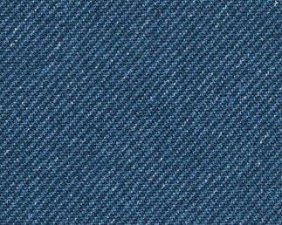 |  |  |  |  |  | 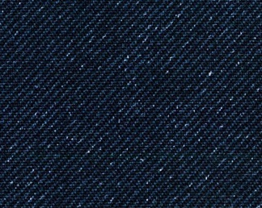
59- |  | 760 |  | ﾗｲﾄﾌﾞﾙｰ |  | 59- |  | 761 |  | ブルー |  | 59- |  | 762 |  | ネイビー |  | 59- |  | 763 |  | ブラック
種類 |  |  | 商品ｺｰﾄﾞ | 色No. | 色名 | 種類 |  |  | 商品ｺｰﾄﾞ | 色No. | 色名 | 種類 |  |  | 商品ｺｰﾄﾞ | 色No. | 色名 | 種類 |  |  | 商品ｺｰﾄﾞ | 色No. | 色名
ミシン糸 | ｼｬｯﾍﾟ |  | 57279 | 266 | ﾗｲﾄﾌﾞﾙｰ | ミシン糸 | ｼｬｯﾍﾟ |  | 57282 | 93 | あい | ミシン糸 | ｼｬｯﾍﾟ |  | 57283 | 262 | こん | ミシン糸 | ｼｬｯﾍﾟ |  | 57270 | 402 | 黒
 | 小巻ｼｬｯﾍﾟ |  | 54359 | 9 | ﾗｲﾄﾌﾞﾙｰ |  | 小巻ｼｬｯﾍﾟ |  | 54254 | 10 | あい |  | 小巻ｼｬｯﾍﾟ |  | 54255 | 11 | こん |  | 小巻ｼｬｯﾍﾟ |  | 54249 | 2 | 黒
手縫糸 | ｶｰﾄﾞ巻 |  | 58057 | 34 | ミント | 手縫糸 | ｶｰﾄﾞ巻 |  | 58061 | 20 | あい | 手縫糸 | ｶｰﾄﾞ巻 |  | 58062 | 41 | こん | 手縫糸 | ｶｰﾄﾞ巻 |  | 58051 | 黒 | 黒
 | 小巻糸 |  | 54238 | 9 | ﾗｲﾄﾌﾞﾙｰ |  | 小巻糸 |  | 54239 | 11 | あい |  | 小巻糸 |  | 54240 | 12 | こん |  | 小巻糸 |  | 54233 | 2 | 黒

オックス
 | オックス① |  |  |  |  |  |  |  |  |  | 950
 |  |  |  |  |  |  |  |  |  |  |  |  |  |  | 円/m

59- |  | 229 |  | 黄色 |  | 59- |  | 234 |  | サックス |  | 59- |  | 235 |  | 赤 |  | 59- |  | 236 |  | エンジ
種類 |  |  | 商品ｺｰﾄﾞ | 色No. | 色名 | 種類 |  |  | 商品ｺｰﾄﾞ | 色No. | 色名 | 種類 |  |  | 商品ｺｰﾄﾞ | 色No. | 色名 | 種類 |  |  | 商品ｺｰﾄﾞ | 色No. | 色名
ミシン糸 | ｼｬｯﾍﾟ |  | 57286 | 31 | きいろ | ミシン糸 | ｼｬｯﾍﾟ |  | 57279 | 266 | ﾗｲﾄﾌﾞﾙｰ | ミシン糸 | ｼｬｯﾍﾟ |  | 57277 | 13 | あか | ミシン糸 | ｼｬｯﾍﾟ |  | 57297 | 18 | あかちゃ
 | 小巻ｼｬｯﾍﾟ |  | 54252 | 7 | きいろ |  | 小巻ｼｬｯﾍﾟ |  | 54359 | 9 | ﾗｲﾄﾌﾞﾙｰ |  | 小巻ｼｬｯﾍﾟ |  | 54262 | 22 | あか |  | 小巻ｼｬｯﾍﾟ |  | 54261 | 21 | あかちゃ
手縫糸 | ｶｰﾄﾞ巻 |  | 58066 | 17 | きいろ | 手縫糸 | ｶｰﾄﾞ巻 |  | 58057 | 34 | ミント | 手縫糸 | ｶｰﾄﾞ巻 |  | 58056 | 5 | あか | 手縫糸 | ｶｰﾄﾞ巻 |  | 58056 | 5 | あか
 | 小巻糸 |  | 54236 | 7 | きいろ |  | 小巻糸 |  | 54238 | 9 | ﾗｲﾄﾌﾞﾙｰ |  | 小巻糸 |  | 54246 | 23 | あか |  | 小巻糸 |  | 54372 | 22 | あかちゃ

59- |  | 237 |  | 生成 |  | 59- |  | 238 |  | ブルー |  | 59- |  | 239 |  | 紺 |  | 59- |  | 240 |  | 晒
種類 |  |  | 商品ｺｰﾄﾞ | 色No. | 色名 | 種類 |  |  | 商品ｺｰﾄﾞ | 色No. | 色名 | 種類 |  |  | 商品ｺｰﾄﾞ | 色No. | 色名 | 種類 |  |  | 商品ｺｰﾄﾞ | 色No. | 色名
ミシン糸 | ｼｬｯﾍﾟ |  | 57271 | 103 | アイボリー | ミシン糸 | ｼｬｯﾍﾟ |  | 57282 | 93 | あい | ミシン糸 | ｼｬｯﾍﾟ |  | 57283 | 262 | こん | ミシン糸 | ｼｬｯﾍﾟ |  | 57269 | 401 | 白
 | 小巻ｼｬｯﾍﾟ |  | 54251 | 6 | アイボリー |  | 小巻ｼｬｯﾍﾟ |  | 54254 | 10 | あい |  | 小巻ｼｬｯﾍﾟ |  | 54255 | 11 | こん |  | 小巻ｼｬｯﾍﾟ |  | 54248 | 1 | 白
手縫糸 | ｶｰﾄﾞ巻 |  | 58052 | 00 | アイボリー | 手縫糸 | ｶｰﾄﾞ巻 |  | 58061 | 20 | あい | 手縫糸 | ｶｰﾄﾞ巻 |  | 58062 | 41 | こん | 手縫糸 | ｶｰﾄﾞ巻 |  | 58050 | 白 | 白
 | 小巻糸 |  | 54243 | 18 | アイボリー |  | 小巻糸 |  | 54239 | 11 | あい |  | 小巻糸 |  | 54240 | 12 | こん |  | 小巻糸 |  | 54232 | 白 | 白

59- |  | 241 |  | ﾍﾟｰﾙ ｶｰｷ |  | 59- |  | 242 |  | ブラウン |  | 59- |  | 243 |  | ｸﾞﾗｽ ｸﾞﾘｰﾝ |  | 59- |  | 244 |  | ｶｰｷ ｸﾞﾘｰﾝ
種類 |  |  | 商品ｺｰﾄﾞ | 色No. | 色名 | 種類 |  |  | 商品ｺｰﾄﾞ | 色No. | 色名 | 種類 |  |  | 商品ｺｰﾄﾞ | 色No. | 色名 | 種類 |  |  | 商品ｺｰﾄﾞ | 色No. | 色名
ミシン糸 | ｼｬｯﾍﾟ |  | 57294 | 278 | オークル | ミシン糸 | ｼｬｯﾍﾟ |  | 57296 | 118 | ちゃ | ミシン糸 | ｼｬｯﾍﾟ |  | 57291 | 51 | わかくさ | ミシン糸 | ｼｬｯﾍﾟ |  | 57293 | 67 | ﾏﾘﾝｸﾞﾘｰﾝ
 | 小巻ｼｬｯﾍﾟ |  | 54259 | 18 | ﾗｲﾄﾍﾞｰｼﾞｭ |  | 小巻ｼｬｯﾍﾟ |  | 54363 | 20 | こげちゃ |  | 小巻ｼｬｯﾍﾟ |  | 54361 | 15 | ﾗｲﾄｸﾞﾘｰﾝ |  | 小巻ｼｬｯﾍﾟ |  | 54258 | 17 | ﾏﾘﾝｸﾞﾘｰﾝ
手縫糸 | ｶｰﾄﾞ巻 |  | 58067 | 185 | ﾗｲﾄﾍﾞｰｼﾞｭ | 手縫糸 | ｶｰﾄﾞ巻 |  | 58074 | 57 | こげちゃ | 手縫糸 | ｶｰﾄﾞ巻 |  | 58069 | 111 | うぐいす | 手縫糸 | ｶｰﾄﾞ巻 |  | 58071 | 148 | ﾏﾘﾝｸﾞﾘｰﾝ
 | 小巻糸 |  | 54244 | 19 | ﾗｲﾄﾍﾞｰｼﾞｭ |  | 小巻糸 |  | 54245 | 21 | こげちゃ |  | 小巻糸 |  | 54369 | 15 | ﾗｲﾄｸﾞﾘｰﾝ |  | 小巻糸 |  | 54245 | 21 | こげちゃ

在庫限り
59- |  | 245 |  | ﾀｰｺｲｽﾞ |  | 59- |  | 246 |  | ｾﾙﾘｱﾝ ﾌﾞﾙｰ |  | 59- |  | 247 |  | ライト ピンク |  | 59- |  | 248 |  | オペラ レッド
種類 |  |  | 商品ｺｰﾄﾞ | 色No. | 色名 | 種類 |  |  | 商品ｺｰﾄﾞ | 色No. | 色名 | 種類 |  |  | 商品ｺｰﾄﾞ | 色No. | 色名 | 種類 |  |  | 商品ｺｰﾄﾞ | 色No. | 色名
ミシン糸 | ｼｬｯﾍﾟ |  | 57278 | 263 | そら | ミシン糸 | ｼｬｯﾍﾟ |  | 57282 | 93 | あい | ミシン糸 | ｼｬｯﾍﾟ |  | 57276 | 7 | もも | ミシン糸 | ｼｬｯﾍﾟ |  | 57276 | 7 | もも
 | 小巻ｼｬｯﾍﾟ |  | 54359 | 9 | ﾗｲﾄﾌﾞﾙｰ |  | 小巻ｼｬｯﾍﾟ |  | 54255 | 11 | こん |  | 小巻ｼｬｯﾍﾟ |  | 54262 | 22 | あか |  | 小巻ｼｬｯﾍﾟ |  | 54357 | 4 | もも
手縫糸 | ｶｰﾄﾞ巻 |  | 58068 | 115 | そら | 手縫糸 | ｶｰﾄﾞ巻 |  | 58061 | 20 | あい | 手縫糸 | ｶｰﾄﾞ巻 |  | 58056 | 5 | あか | 手縫糸 | ｶｰﾄﾞ巻 |  | 58055 | 12 | もも
 | 小巻糸 |  | 54367 | 10 | 水 |  | 小巻糸 |  | 54240 | 12 | こん |  | 小巻糸 |  | 54365 | 4 | もも |  | 小巻糸 |  | 54365 | 4 | もも

 | オックス② |  |  |  |  |  |  |  |  |  | 950
 |  |  |  |  |  |  |  |  |  |  |  |  |  |  | 円/m

59- |  | 24A |  | ブラック |  | 59- |  | 227 |  | ﾗｲﾄｲｴﾛｰ |  | 59- |  | 228 |  | スイトピー
種類 |  |  | 商品ｺｰﾄﾞ | 色No. | 色名 | 種類 |  |  | 商品ｺｰﾄﾞ | 色No. | 色名 | 種類 |  |  | 商品ｺｰﾄﾞ | 色No. | 色名
ミシン糸 | ｼｬｯﾍﾟ |  | 57270 | 402 | 黒 | ミシン糸 | ｼｬｯﾍﾟ |  | 57284 | 26 | クリーム | ミシン糸 | ｼｬｯﾍﾟ |  | 57275 | 5 | うすもも
 | 小巻ｼｬｯﾍﾟ |  | 54249 | 2 | 黒 |  | 小巻ｼｬｯﾍﾟ |  | 54252 | 7 | きいろ |  | 小巻ｼｬｯﾍﾟ |  | 54250 | 3 | うすもも
手縫糸 | ｶｰﾄﾞ巻 |  | 58051 | 黒 | 黒 | 手縫糸 | ｶｰﾄﾞ巻 |  | 58063 | 141 | クリーム | 手縫糸 | ｶｰﾄﾞ巻 |  | 58054 | 140 | うすもも
 | 小巻糸 |  | 54233 | 2 | 黒 |  | 小巻糸 |  | 54237 | 8 | クリーム |  | 小巻糸 |  | 54234 | 3 | うすもも

バイアスチェック・オックスロゴ
 | バイアスチェック |  |  |  |  |  |  |  |  |  |  | 980
 |  |  |  |  |  |  |  |  |  |  |  |  |  |  |  | 円/m

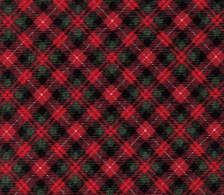 |  |  |  |  |  | 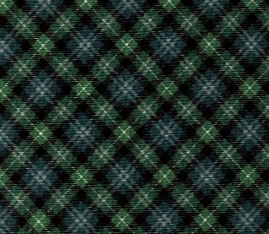 |  |  |  |  |  | 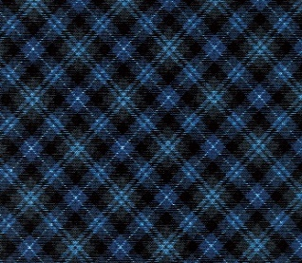
59- |  | 370 |  | レッド |  | 59- |  | 371 |  | グリーン |  | 59- |  | 372 |  | ネイビー |  | 59- |  | 373 |  | グレー
種類 |  |  | 商品ｺｰﾄﾞ | 色No. | 色名 | 種類 |  |  | 商品ｺｰﾄﾞ | 色No. | 色名 | 種類 |  |  | 商品ｺｰﾄﾞ | 色No. | 色名 | 種類 |  |  | 商品ｺｰﾄﾞ | 色No. | 色名
ミシン糸 | ｼｬｯﾍﾟ |  | 57277 | 13 | あか | ミシン糸 | ｼｬｯﾍﾟ |  | 57293 | 67 | ﾏﾘﾝｸﾞﾘｰﾝ | ミシン糸 | ｼｬｯﾍﾟ |  | 57283 | 262 | こん | ミシン糸 | ｼｬｯﾍﾟ |  | 57270 | 402 | 黒
 | 小巻ｼｬｯﾍﾟ |  | 54262 | 22 | あか |  | 小巻ｼｬｯﾍﾟ |  | 54258 | 17 | ﾏﾘﾝｸﾞﾘｰﾝ |  | 小巻ｼｬｯﾍﾟ |  | 54255 | 11 | こん |  | 小巻ｼｬｯﾍﾟ |  | 54249 | 2 | 黒
手縫糸 | ｶｰﾄﾞ巻 |  | 58056 | 5 | あか | 手縫糸 | ｶｰﾄﾞ巻 |  | 58071 | 148 | ﾏﾘﾝｸﾞﾘｰﾝ | 手縫糸 | ｶｰﾄﾞ巻 |  | 58062 | 41 | こん | 手縫糸 | ｶｰﾄﾞ巻 |  | 58051 | 黒 | 黒
 | 小巻糸 |  | 54246 | 23 | あか |  | 小巻糸 |  | 54242 | 17 | ﾏﾘﾝｸﾞﾘｰﾝ |  | 小巻糸 |  | 54240 | 12 | こん |  | 小巻糸 |  | 54233 | 2 | 黒

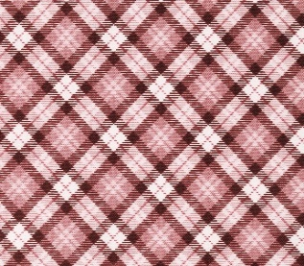 |  |  |  |  |  | 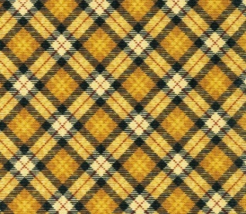 |  |  |  |  |  | 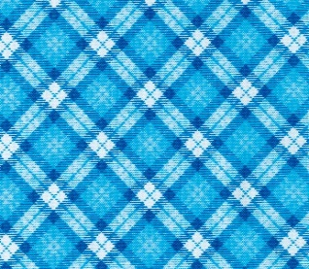
59- |  | 374 |  | ピンク |  | 59- |  | 375 |  | イエロー |  | 59- |  | 376 |  | スカイ
種類 |  |  | 商品ｺｰﾄﾞ | 色No. | 色名 | 種類 |  |  | 商品ｺｰﾄﾞ | 色No. | 色名 | 種類 |  |  | 商品ｺｰﾄﾞ | 色No. | 色名
ミシン糸 | ｼｬｯﾍﾟ |  | 57275 | 5 | うすもも | ミシン糸 | ｼｬｯﾍﾟ |  | 57286 | 31 | きいろ | ミシン糸 | ｼｬｯﾍﾟ |  | 57278 | 263 | そら
 | 小巻ｼｬｯﾍﾟ |  | 54250 | 3 | うすもも |  | 小巻ｼｬｯﾍﾟ |  | 54252 | 7 | きいろ |  | 小巻ｼｬｯﾍﾟ |  | 54253 | 8 | ミント
手縫糸 | ｶｰﾄﾞ巻 |  | 58054 | 140 | うすもも | 手縫糸 | ｶｰﾄﾞ巻 |  | 58072 | 48 | ﾍﾞｰｼﾞｭ | 手縫糸 | ｶｰﾄﾞ巻 |  | 58068 | 115 | そら
 | 小巻糸 |  | 54234 | 3 | うすもも |  | 小巻糸 |  | 54244 | 19 | ﾗｲﾄﾍﾞｰｼﾞｭ |  | 小巻糸 |  | 54367 | 10 | 水

 | オックスロゴ |  |  |  |  |  |  |  |  |  |  | 980
 |  |  |  |  |  |  |  |  |  |  |  |  |  |  |  | 円/m

59- |  | 377 |  | 赤 |  | 59- |  | 378 |  | 青 |  | 59- |  | 379 |  | 黒
種類 |  |  | 商品ｺｰﾄﾞ | 色No. | 色名 | 種類 |  |  | 商品ｺｰﾄﾞ | 色No. | 色名 | 種類 |  |  | 商品ｺｰﾄﾞ | 色No. | 色名
ミシン糸 | ｼｬｯﾍﾟ |  | 57297 | 18 | あかちゃ | ミシン糸 | ｼｬｯﾍﾟ |  | 57283 | 262 | こん | ミシン糸 | ｼｬｯﾍﾟ |  | 57270 | 402 | 黒
 | 小巻ｼｬｯﾍﾟ |  | 54261 | 21 | あかちゃ |  | 小巻ｼｬｯﾍﾟ |  | 54255 | 11 | こん |  | 小巻ｼｬｯﾍﾟ |  | 54249 | 2 | 黒
手縫糸 | ｶｰﾄﾞ巻 |  | 58074 | 57 | こげちゃ | 手縫糸 | ｶｰﾄﾞ巻 |  | 58062 | 41 | こん | 手縫糸 | ｶｰﾄﾞ巻 |  | 58051 | 黒 | 黒
 | 小巻糸 |  | 54245 | 21 | こげちゃ |  | 小巻糸 |  | 54240 | 12 | こん |  | 小巻糸 |  | 54233 | 2 | 黒

光触媒ツイル
在庫限り
 | 光触媒ツイル |  |  |  |  |  |  |  |  |  |  | 1,300
 |  |  |  |  |  |  |  |  |  |  |  |  |  |  |  | 円/m

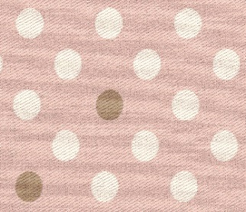 |  |  |  |  |  | 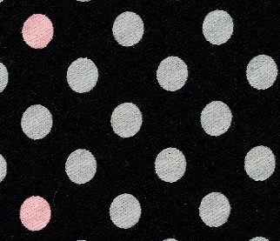 |  |  |  |  |  | 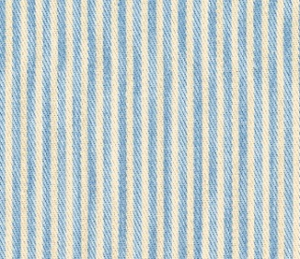 |  |  |  |  |  | 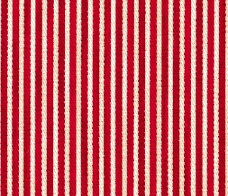
59- |  | 444 |  | 水玉 ﾋﾟﾝｸ |  | 59- |  | 446 |  | 水玉 黒 |  | 59- |  | 447 |  | ｽﾄﾗ ｲﾌﾟ水 |  | 59- |  | 448 |  | ｽﾄﾗ ｲﾌﾟ赤
種類 |  |  | 商品ｺｰﾄﾞ | 色No. | 色名 | 種類 |  |  | 商品ｺｰﾄﾞ | 色No. | 色名 | 種類 |  |  | 商品ｺｰﾄﾞ | 色No. | 色名 | 種類 |  |  | 商品ｺｰﾄﾞ | 色No. | 色名
ミシン糸 | ｼｬｯﾍﾟ |  | 57275 | 5 | うすもも | ミシン糸 | ｼｬｯﾍﾟ |  | 57270 | 402 | 黒 | ミシン糸 | ｼｬｯﾍﾟ |  | 57279 | 266 | ﾗｲﾄﾌﾞﾙｰ | ミシン糸 | ｼｬｯﾍﾟ |  | 57277 | 13 | あか
 | 小巻ｼｬｯﾍﾟ |  | 54250 | 3 | うすもも |  | 小巻ｼｬｯﾍﾟ |  | 54249 | 2 | 黒 |  | 小巻ｼｬｯﾍﾟ |  | 54253 | 8 | ミント |  | 小巻ｼｬｯﾍﾟ |  | 54262 | 22 | あか
手縫糸 | ｶｰﾄﾞ巻 |  | 58052 | 00 | アイボリー | 手縫糸 | ｶｰﾄﾞ巻 |  | 58051 | 黒 | 黒 | 手縫糸 | ｶｰﾄﾞ巻 |  | 58052 | 00 | アイボリー | 手縫糸 | ｶｰﾄﾞ巻 |  | 58056 | 5 | あか
 | 小巻糸 |  | 54243 | 18 | アイボリー |  | 小巻糸 |  | 54233 | 2 | 黒 |  | 小巻糸 |  | 54243 | 18 | アイボリー |  | 小巻糸 |  | 54246 | 23 | あか

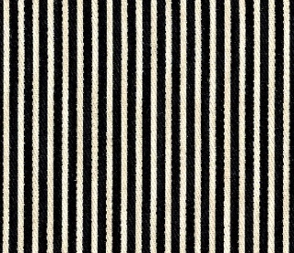
59- |  | 449 |  | ｽﾄﾗ ｲﾌﾟ紺
種類 |  |  | 商品ｺｰﾄﾞ | 色No. | 色名
ミシン糸 | ｼｬｯﾍﾟ |  | 57283 | 262 | こん
 | 小巻ｼｬｯﾍﾟ |  | 54255 | 11 | こん
手縫糸 | ｶｰﾄﾞ巻 |  | 58051 | 黒 | 黒
 | 小巻糸 |  | 54233 | 2 | 黒

ツイルストライプ
ツイルストライプ |  |  |  |  |  |  | 1,050
 |  |  |  |  |  |  |  |  |  |  | 円/m

大 柄
 | 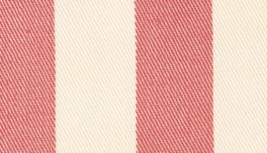
 | 59- |  | 586 |  | 桃 |  | 59- |  | 587 |  | 緑 |  | 59- |  | 588 |  | 水
 | 種類 |  |  | 商品ｺｰﾄﾞ | 色No. | 色名 | 種類 |  |  | 商品ｺｰﾄﾞ | 色No. | 色名 | 種類 |  |  | 商品ｺｰﾄﾞ | 色No. | 色名
 | ミシン糸 | ｼｬｯﾍﾟ |  | 57271 | 103 | アイボリー | ミシン糸 | ｼｬｯﾍﾟ |  | 57271 | 103 | アイボリー | ミシン糸 | ｼｬｯﾍﾟ |  | 57271 | 103 | アイボリー
 |  | 小巻ｼｬｯﾍﾟ |  | 54251 | 6 | アイボリー |  | 小巻ｼｬｯﾍﾟ |  | 54251 | 6 | アイボリー |  | 小巻ｼｬｯﾍﾟ |  | 54251 | 6 | アイボリー
 | 手縫糸 | ｶｰﾄﾞ巻 |  | 58052 | 00 | アイボリー | 手縫糸 | ｶｰﾄﾞ巻 |  | 58052 | 00 | アイボリー | 手縫糸 | ｶｰﾄﾞ巻 |  | 58052 | 00 | アイボリー
 |  | 小巻糸 |  | 54243 | 18 | アイボリー |  | 小巻糸 |  | 54243 | 18 | アイボリー |  | 小巻糸 |  | 54243 | 18 | アイボリー

 | 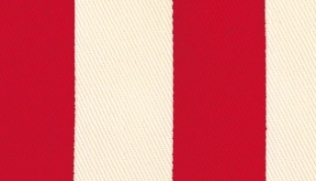 |  |  |  |  |  | 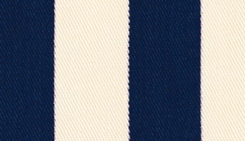 |  |  |  |  |  | 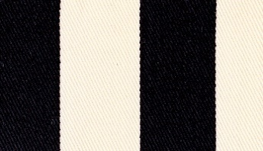
 | 59- |  | 589 |  | 赤 |  | 59- |  | 590 |  | 紺 |  | 59- |  | 591 |  | 黒
 | 種類 |  |  | 商品ｺｰﾄﾞ | 色No. | 色名 | 種類 |  |  | 商品ｺｰﾄﾞ | 色No. | 色名 | 種類 |  |  | 商品ｺｰﾄﾞ | 色No. | 色名
 | ミシン糸 | ｼｬｯﾍﾟ |  | 57271 | 103 | アイボリー | ミシン糸 | ｼｬｯﾍﾟ |  | 57271 | 103 | アイボリー | ミシン糸 | ｼｬｯﾍﾟ |  | 57271 | 103 | アイボリー
 |  | 小巻ｼｬｯﾍﾟ |  | 54251 | 6 | アイボリー |  | 小巻ｼｬｯﾍﾟ |  | 54251 | 6 | アイボリー |  | 小巻ｼｬｯﾍﾟ |  | 54251 | 6 | アイボリー
 | 手縫糸 | ｶｰﾄﾞ巻 |  | 58052 | 00 | アイボリー | 手縫糸 | ｶｰﾄﾞ巻 |  | 58052 | 00 | アイボリー | 手縫糸 | ｶｰﾄﾞ巻 |  | 58052 | 00 | アイボリー
 |  | 小巻糸 |  | 54243 | 18 | アイボリー |  | 小巻糸 |  | 54243 | 18 | アイボリー |  | 小巻糸 |  | 54243 | 18 | アイボリー

小 柄
 | 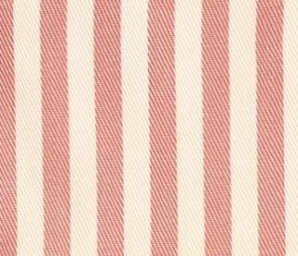 |  |  |  |  |  | 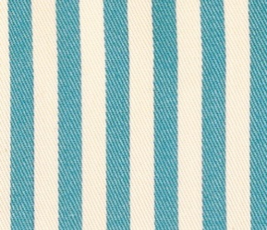 |  |  |  |  |  | 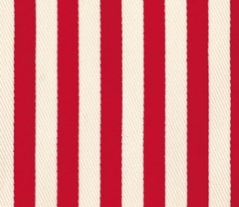
 | 59- |  | 580 |  | 桃 |  | 59- |  | 582 |  | 水 |  | 59- |  | 583 |  | 赤
 | 種類 |  |  | 商品ｺｰﾄﾞ | 色No. | 色名 | 種類 |  |  | 商品ｺｰﾄﾞ | 色No. | 色名 | 種類 |  |  | 商品ｺｰﾄﾞ | 色No. | 色名
 | ミシン糸 | ｼｬｯﾍﾟ |  | 57271 | 103 | アイボリー | ミシン糸 | ｼｬｯﾍﾟ |  | 57271 | 103 | アイボリー | ミシン糸 | ｼｬｯﾍﾟ |  | 57271 | 103 | アイボリー
 |  | 小巻ｼｬｯﾍﾟ |  | 54251 | 6 | アイボリー |  | 小巻ｼｬｯﾍﾟ |  | 54251 | 6 | アイボリー |  | 小巻ｼｬｯﾍﾟ |  | 54251 | 6 | アイボリー
 | 手縫糸 | ｶｰﾄﾞ巻 |  | 58052 | 00 | アイボリー | 手縫糸 | ｶｰﾄﾞ巻 |  | 58052 | 00 | アイボリー | 手縫糸 | ｶｰﾄﾞ巻 |  | 58052 | 00 | アイボリー
 |  | 小巻糸 |  | 54243 | 18 | アイボリー |  | 小巻糸 |  | 54243 | 18 | アイボリー |  | 小巻糸 |  | 54243 | 18 | アイボリー

 | 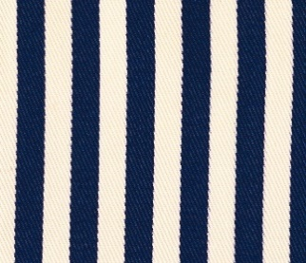
 | 59- |  | 584 |  | 紺 |  | 59- |  | 585 |  | 黒
 | 種類 |  |  | 商品ｺｰﾄﾞ | 色No. | 色名 | 種類 |  |  | 商品ｺｰﾄﾞ | 色No. | 色名
 | ミシン糸 | ｼｬｯﾍﾟ |  | 57271 | 103 | アイボリー | ミシン糸 | ｼｬｯﾍﾟ |  | 57271 | 103 | アイボリー
 |  | 小巻ｼｬｯﾍﾟ |  | 54251 | 6 | アイボリー |  | 小巻ｼｬｯﾍﾟ |  | 54251 | 6 | アイボリー
 | 手縫糸 | ｶｰﾄﾞ巻 |  | 58052 | 00 | アイボリー | 手縫糸 | ｶｰﾄﾞ巻 |  | 58052 | 00 | アイボリー
 |  | 小巻糸 |  | 54243 | 18 | アイボリー |  | 小巻糸 |  | 54243 | 18 | アイボリー

ツイルドット・ツイル迷彩
 | ツイルドット |  |  |  |  |  |  |  |  |  |  | 1,050
 |  |  |  |  |  |  |  |  |  |  |  |  |  |  |  | 円/m

 |  |  |  |  |  | 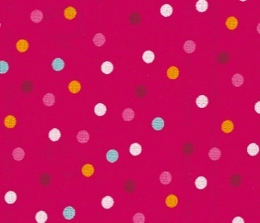 |  |  |  |  |  | 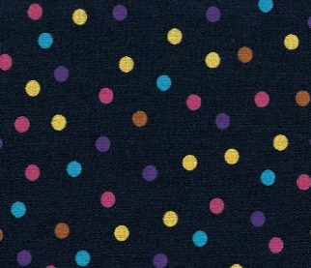
59- |  | 567 |  | 水玉白 |  | 59- |  | 568 |  | 水玉木苺 |  | 59- |  | 569 |  | 水玉濃紺
種類 |  |  | 商品ｺｰﾄﾞ | 色No. | 色名 | 種類 |  |  | 商品ｺｰﾄﾞ | 色No. | 色名 | 種類 |  |  | 商品ｺｰﾄﾞ | 色No. | 色名
ミシン糸 | ｼｬｯﾍﾟ |  | 57269 | 401 | 白 | ミシン糸 | ｼｬｯﾍﾟ |  | 57297 | 18 | あかちゃ | ミシン糸 | ｼｬｯﾍﾟ |  | 57283 | 262 | こん
 | 小巻ｼｬｯﾍﾟ |  | 54248 | 1 | 白 |  | 小巻ｼｬｯﾍﾟ |  | 54262 | 22 | あか |  | 小巻ｼｬｯﾍﾟ |  | 54255 | 11 | こん
手縫糸 | ｶｰﾄﾞ巻 |  | 58050 | 白 | 白 | 手縫糸 | ｶｰﾄﾞ巻 |  | 58056 | 5 | あか | 手縫糸 | ｶｰﾄﾞ巻 |  | 58061 | 20 | あい
 | 小巻糸 |  | 54232 | 白 | 白 |  | 小巻糸 |  | 54365 | 4 | もも |  | 小巻糸 |  | 54239 | 11 | あい

 | ツイル迷彩 |  |  |  |  |  |  |  |  |  |  | 1,050
 |  |  |  |  |  |  |  |  |  |  |  |  |  |  |  | 円/m

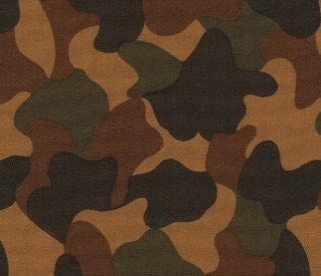 |  |  |  |  |  | 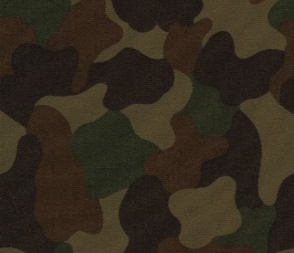 |  |  |  |  |  | 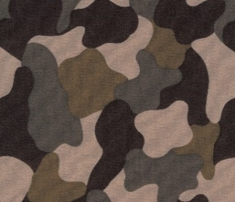
59- |  | 429 |  | モカ |  | 59- |  | 432 |  | カーキ |  | 59- |  | 437 |  | グレー |  | 59- |  | 438 |  | ネイビー
種類 |  |  | 商品ｺｰﾄﾞ | 色No. | 色名 | 種類 |  |  | 商品ｺｰﾄﾞ | 色No. | 色名 | 種類 |  |  | 商品ｺｰﾄﾞ | 色No. | 色名 | 種類 |  |  | 商品ｺｰﾄﾞ | 色No. | 色名
ミシン糸 | ｼｬｯﾍﾟ |  | 57287 | 116 | シナモン | ミシン糸 | ｼｬｯﾍﾟ |  | 57293 | 67 | ﾏﾘﾝｸﾞﾘｰﾝ | ミシン糸 | ｼｬｯﾍﾟ |  | 57274 | 191 | ﾀﾞｰｸｸﾞﾚｰ | ミシン糸 | ｼｬｯﾍﾟ |  | 57283 | 262 | こん
 | 小巻ｼｬｯﾍﾟ |  | 54260 | 19 | ちゃ |  | 小巻ｼｬｯﾍﾟ |  | 54258 | 17 | ﾏﾘﾝｸﾞﾘｰﾝ |  | 小巻ｼｬｯﾍﾟ |  | 54263 | 24 | ﾀﾞｰｸｸﾞﾚｰ |  | 小巻ｼｬｯﾍﾟ |  | 54255 | 11 | こん
手縫糸 | ｶｰﾄﾞ巻 |  | 58053 | 59 | ﾀﾞｰｸｸﾞﾚｰ | 手縫糸 | ｶｰﾄﾞ巻 |  | 58053 | 59 | ﾀﾞｰｸｸﾞﾚｰ | 手縫糸 | ｶｰﾄﾞ巻 |  | 58053 | 59 | ﾀﾞｰｸｸﾞﾚｰ | 手縫糸 | ｶｰﾄﾞ巻 |  | 58062 | 41 | こん
 | 小巻糸 |  | 54233 | 2 | 黒 |  | 小巻糸 |  | 54233 | 2 | 黒 |  | 小巻糸 |  | 54233 | 2 | 黒 |  | 小巻糸 |  | 54240 | 12 | こん

カツラギ
在庫限り
 | カツラギ |  |  |  |  |  |  |  |  |  |  | 1,220
 |  |  |  |  |  |  |  |  |  |  |  |  |  |  |  | 円/m

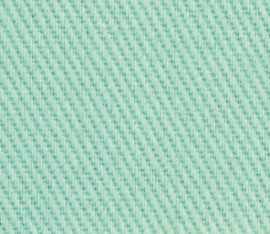 |  |  |  |  |  | 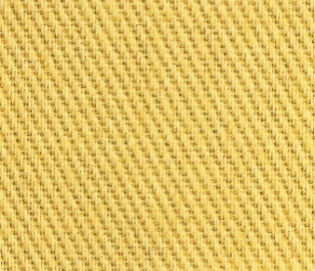 |  |  |  |  |  | 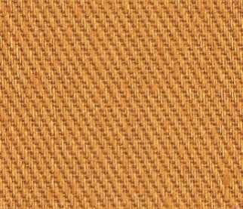 |  |  |  |  |  | 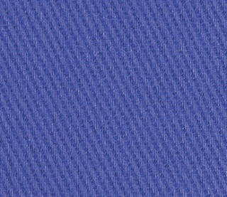
59- |  | 333 |  | うす緑 |  | 59- |  | 334 |  | 濃黄 |  | 59- |  | 336 |  | 茶 |  | 59- |  | 339 |  | 紫
種類 |  |  | 商品ｺｰﾄﾞ | 色No. | 色名 | 種類 |  |  | 商品ｺｰﾄﾞ | 色No. | 色名 | 種類 |  |  | 商品ｺｰﾄﾞ | 色No. | 色名 | 種類 |  |  | 商品ｺｰﾄﾞ | 色No. | 色名
ミシン糸 | ｼｬｯﾍﾟ |  | 57290 | 203 | うすみどり | ミシン糸 | ｼｬｯﾍﾟ |  | 57286 | 31 | きいろ | ミシン糸 | ｼｬｯﾍﾟ |  | 57287 | 116 | シナモン | ミシン糸 | ｼｬｯﾍﾟ |  | 57281 | 45 | むらさき
 | 小巻ｼｬｯﾍﾟ |  | 54251 | 6 | アイボリー |  | 小巻ｼｬｯﾍﾟ |  | 54252 | 7 | きいろ |  | 小巻ｼｬｯﾍﾟ |  | 54257 | 14 | オレンジ |  | 小巻ｼｬｯﾍﾟ |  | 54256 | 12 | うすむらさき
手縫糸 | ｶｰﾄﾞ巻 |  | 58052 | 00 | アイボリー | 手縫糸 | ｶｰﾄﾞ巻 |  | 58072 | 48 | ﾍﾞｰｼﾞｭ | 手縫糸 | ｶｰﾄﾞ巻 |  | 58072 | 48 | ﾍﾞｰｼﾞｭ | 手縫糸 | ｶｰﾄﾞ巻 |  | 58059 | 107 | うすむらさき
 | 小巻糸 |  | 54369 | 15 | ﾗｲﾄｸﾞﾘｰﾝ |  | 小巻糸 |  | 54237 | 8 | クリーム |  | 小巻糸 |  | 54235 | 6 | オレンジ |  | 小巻糸 |  | 54241 | 13 | うすむらさき

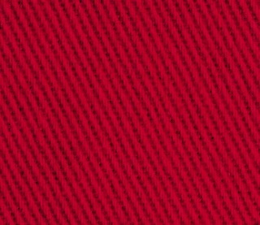
59- |  | 340 |  | 赤
種類 |  |  | 商品ｺｰﾄﾞ | 色No. | 色名
ミシン糸 | ｼｬｯﾍﾟ |  | 57277 | 13 | あか
 | 小巻ｼｬｯﾍﾟ |  | 54262 | 22 | あか
手縫糸 | ｶｰﾄﾞ巻 |  | 58056 | 5 | あか
 | 小巻糸 |  | 54246 | 23 | あか

コットンリネン 水玉ラメ・コットンリネンストライプ
 | コットンリネン 水玉ラメ |  |  |  |  |  |  |  |  |  |  | 1,200
 |  |  |  |  |  |  |  |  |  |  |  |  |  |  |  | 円/m

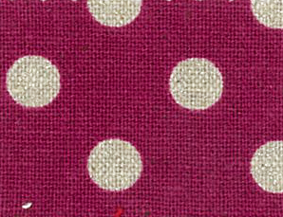 |  |  |  |  |  | 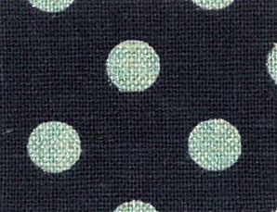 |  |  |  |  |  | 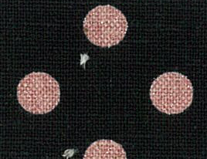 |  |  |  |  |  | 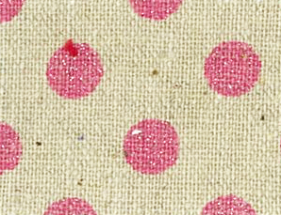
59- |  | 460 |  | 水玉木苺 |  | 59- |  | 461 |  | 水玉紺水 |  | 59- |  | 462 |  | 水玉黒桃 |  | 59- |  | 504 |  | 水玉桃
種類 |  |  | 商品ｺｰﾄﾞ | 色No. | 色名 | 種類 |  |  | 商品ｺｰﾄﾞ | 色No. | 色名 | 種類 |  |  | 商品ｺｰﾄﾞ | 色No. | 色名 | 種類 |  |  | 商品ｺｰﾄﾞ | 色No. | 色名
ミシン糸 | ｼｬｯﾍﾟ |  | 57297 | 18 | あかちゃ | ミシン糸 | ｼｬｯﾍﾟ |  | 57283 | 262 | こん | ミシン糸 | ｼｬｯﾍﾟ |  | 57270 | 402 | 黒 | ミシン糸 | ｼｬｯﾍﾟ |  | 57271 | 103 | アイボリー
 | 小巻ｼｬｯﾍﾟ |  | 54261 | 21 | あかちゃ |  | 小巻ｼｬｯﾍﾟ |  | 54255 | 11 | こん |  | 小巻ｼｬｯﾍﾟ |  | 54249 | 2 | 黒 |  | 小巻ｼｬｯﾍﾟ |  | 54251 | 6 | アイボリー
手縫糸 | ｶｰﾄﾞ巻 |  | 58060 | 144 | むらさき | 手縫糸 | ｶｰﾄﾞ巻 |  | 58062 | 41 | こん | 手縫糸 | ｶｰﾄﾞ巻 |  | 58051 | 黒 | 黒 | 手縫糸 | ｶｰﾄﾞ巻 |  | 58052 | 00 | アイボリー
 | 小巻糸 |  | 54368 | 14 | むらさき |  | 小巻糸 |  | 54240 | 12 | こん |  | 小巻糸 |  | 54233 | 2 | 黒 |  | 小巻糸 |  | 54243 | 18 | アイボリー

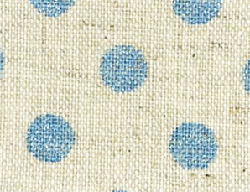 |  |  |  |  |  | 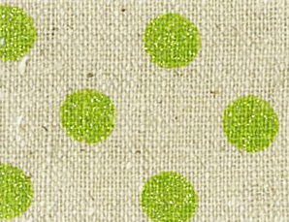 |  |  |  |  |  | 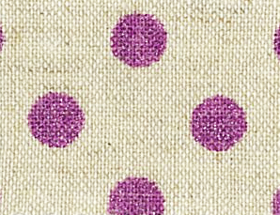 |  |  |  |  |  | 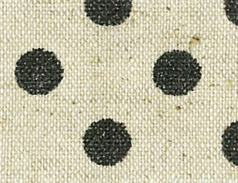
59- |  | 505 |  | 水玉水 |  | 59- |  | 506 |  | 水玉黄緑 |  | 59- |  | 507 |  | 水玉紫 |  | 59- |  | 509 |  | 水玉黒
種類 |  |  | 商品ｺｰﾄﾞ | 色No. | 色名 | 種類 |  |  | 商品ｺｰﾄﾞ | 色No. | 色名 | 種類 |  |  | 商品ｺｰﾄﾞ | 色No. | 色名 | 種類 |  |  | 商品ｺｰﾄﾞ | 色No. | 色名
ミシン糸 | ｼｬｯﾍﾟ |  | 57271 | 103 | アイボリー | ミシン糸 | ｼｬｯﾍﾟ |  | 57271 | 103 | アイボリー | ミシン糸 | ｼｬｯﾍﾟ |  | 57271 | 103 | アイボリー | ミシン糸 | ｼｬｯﾍﾟ |  | 57271 | 103 | アイボリー
 | 小巻ｼｬｯﾍﾟ |  | 54251 | 6 | アイボリー |  | 小巻ｼｬｯﾍﾟ |  | 54251 | 6 | アイボリー |  | 小巻ｼｬｯﾍﾟ |  | 54251 | 6 | アイボリー |  | 小巻ｼｬｯﾍﾟ |  | 54251 | 6 | アイボリー
手縫糸 | ｶｰﾄﾞ巻 |  | 58052 | 00 | アイボリー | 手縫糸 | ｶｰﾄﾞ巻 |  | 58052 | 00 | アイボリー | 手縫糸 | ｶｰﾄﾞ巻 |  | 58052 | 00 | アイボリー | 手縫糸 | ｶｰﾄﾞ巻 |  | 58052 | 00 | アイボリー
 | 小巻糸 |  | 54243 | 18 | アイボリー |  | 小巻糸 |  | 54243 | 18 | アイボリー |  | 小巻糸 |  | 54243 | 18 | アイボリー |  | 小巻糸 |  | 54243 | 18 | アイボリー
在庫限り

 | コットンリネン ストライプ |  |  |  |  |  |  |  |  |  |  | 1,200
 |  |  |  |  |  |  |  |  |  |  |  |  |  |  |  | 円/m

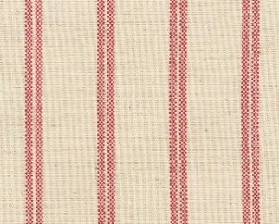 |  |  |  |  |  | 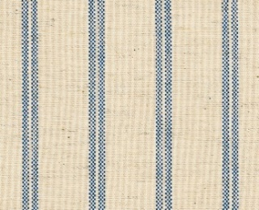 |  |  |  |  |  | 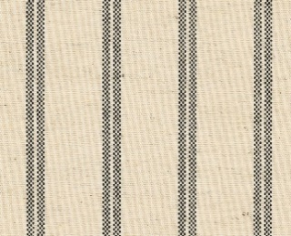
59- |  | 554 |  | ｽﾄﾗｲﾌﾟ 赤 |  | 59- |  | 555 |  | ｽﾄﾗｲﾌﾟ 紺 |  | 59- |  | 556 |  | ｽﾄﾗｲﾌﾟ 黒
種類 |  |  | 商品ｺｰﾄﾞ | 色No. | 色名 | 種類 |  |  | 商品ｺｰﾄﾞ | 色No. | 色名 | 種類 |  |  | 商品ｺｰﾄﾞ | 色No. | 色名
ミシン糸 | ｼｬｯﾍﾟ |  | 57271 | 103 | アイボリー | ミシン糸 | ｼｬｯﾍﾟ |  | 57271 | 103 | アイボリー | ミシン糸 | ｼｬｯﾍﾟ |  | 57271 | 103 | アイボリー
 | 小巻ｼｬｯﾍﾟ |  | 54251 | 6 | アイボリー |  | 小巻ｼｬｯﾍﾟ |  | 54251 | 6 | アイボリー |  | 小巻ｼｬｯﾍﾟ |  | 54251 | 6 | アイボリー
手縫糸 | ｶｰﾄﾞ巻 |  | 58052 | 00 | アイボリー | 手縫糸 | ｶｰﾄﾞ巻 |  | 58052 | 00 | アイボリー | 手縫糸 | ｶｰﾄﾞ巻 |  | 58052 | 00 | アイボリー
 | 小巻糸 |  | 54243 | 18 | アイボリー |  | 小巻糸 |  | 54243 | 18 | アイボリー |  | 小巻糸 |  | 54243 | 18 | アイボリー

コットンリネン 星ラメ・チェック・さらしもめん・TCローン
 | コットンリネン 星ラメ |  |  |  |  |  |  |  |  |  |  | 1,200
 |  |  |  |  |  |  |  |  |  |  |  |  |  |  |  | 円/m

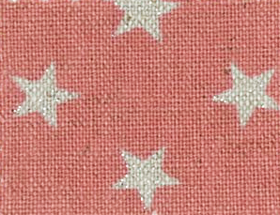 |  |  |  |  |  | 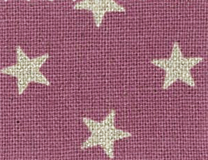 |  |  |  |  |  | 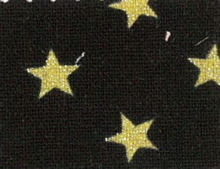 |  |  |  |  |  | 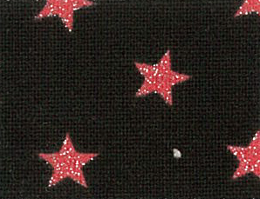
59- |  | 484 |  | 星苺 |  | 59- |  | 486 |  | 星葡萄 |  | 59- |  | 488 |  | 星黒黄 |  | 59- |  | 489 |  | 星黒赤
種類 |  |  | 商品ｺｰﾄﾞ | 色No. | 色名 | 種類 |  |  | 商品ｺｰﾄﾞ | 色No. | 色名 | 種類 |  |  | 商品ｺｰﾄﾞ | 色No. | 色名 | 種類 |  |  | 商品ｺｰﾄﾞ | 色No. | 色名
ミシン糸 | ｼｬｯﾍﾟ |  | 57276 | 7 | もも | ミシン糸 | ｼｬｯﾍﾟ |  | 57280 | 248 | うすむらさき | ミシン糸 | ｼｬｯﾍﾟ |  | 57270 | 402 | 黒 | ミシン糸 | ｼｬｯﾍﾟ |  | 57270 | 402 | 黒
 | 小巻ｼｬｯﾍﾟ |  | 54250 | 3 | うすもも |  | 小巻ｼｬｯﾍﾟ |  | 54360 | 13 | むらさき |  | 小巻ｼｬｯﾍﾟ |  | 54249 | 2 | 黒 |  | 小巻ｼｬｯﾍﾟ |  | 54249 | 2 | 黒
手縫糸 | ｶｰﾄﾞ巻 |  | 58055 | 12 | もも | 手縫糸 | ｶｰﾄﾞ巻 |  | 58059 | 107 | うすむらさき | 手縫糸 | ｶｰﾄﾞ巻 |  | 58051 | 黒 | 黒 | 手縫糸 | ｶｰﾄﾞ巻 |  | 58051 | 黒 | 黒
 | 小巻糸 |  | 54365 | 4 | もも |  | 小巻糸 |  | 54368 | 14 | むらさき |  | 小巻糸 |  | 54233 | 2 | 黒 |  | 小巻糸 |  | 54233 | 2 | 黒
在庫限り

 | コットンリネン チェック |  |  |  |  |  |  |  |  |  |  | 1,200
 |  |  |  |  |  |  |  |  |  |  |  |  |  |  |  | 円/m

在庫限り
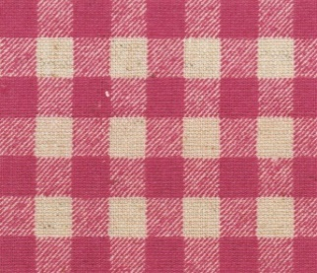
59- |  | 465 |  | 格子桃
種類 |  |  | 商品ｺｰﾄﾞ | 色No. | 色名
ミシン糸 | ｼｬｯﾍﾟ |  | 57271 | 103 | アイボリー
 | 小巻ｼｬｯﾍﾟ |  | 54251 | 6 | アイボリー
手縫糸 | ｶｰﾄﾞ巻 |  | 58052 | 00 | アイボリー
 | 小巻糸 |  | 54243 | 18 | アイボリー

さらしもめん |  |  |  |  |  | 210 |  |  |  |  |  |  | T/Cローン |  |  |  |  | 400
 |  |  |  |  |  |  |  |  |  | 円/m |  |  |  |  |  |  |  |  |  |  |  | 円/m

59- |  | 003 |  | 白 |  |  |  |  |  |  |  | 59- |  | 002 |  | 白
種類 |  |  | 商品ｺｰﾄﾞ | 色No. | 色名 |  |  |  |  |  |  | 種類 |  |  | 商品ｺｰﾄﾞ | 色No. | 色名
ミシン糸 | ｼｬｯﾍﾟ |  | 57269 | 401 | 白 |  |  |  |  |  |  | ミシン糸 | ｼｬｯﾍﾟ |  | 57269 | 401 | 白
 | 小巻ｼｬｯﾍﾟ |  | 54248 | 1 | 白 |  |  |  |  |  |  |  | 小巻ｼｬｯﾍﾟ |  | 54248 | 1 | 白
手縫糸 | ｶｰﾄﾞ巻 |  | 58050 | 白 | 白 |  |  |  |  |  |  | 手縫糸 | ｶｰﾄﾞ巻 |  | 58050 | 白 | 白
 | 小巻糸 |  | 54232 | 白 | 白 |  |  |  |  |  |  |  | 小巻糸 |  | 54232 | 白 | 白

TCエコギンガム
 | T/Cエコギンガム |  |  |  |  |  |  |  |  |  |  | 1,000
 |  |  |  |  |  |  |  |  |  |  |  |  |  |  |  | 円/m

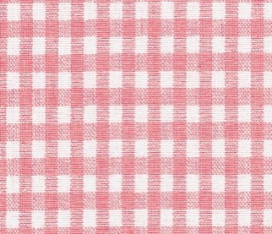
59- |  | 342 |  | 桃 |  | 59- |  | 343 |  | 黄 |  | 59- |  | 344 |  | 茶 |  | 59- |  | 345 |  | 緑
種類 |  |  | 商品ｺｰﾄﾞ | 色No. | 色名 | 種類 |  |  | 商品ｺｰﾄﾞ | 色No. | 色名 | 種類 |  |  | 商品ｺｰﾄﾞ | 色No. | 色名 | 種類 |  |  | 商品ｺｰﾄﾞ | 色No. | 色名
ミシン糸 | ｼｬｯﾍﾟ |  | 57271 | 103 | アイボリー | ミシン糸 | ｼｬｯﾍﾟ |  | 57271 | 103 | アイボリー | ミシン糸 | ｼｬｯﾍﾟ |  | 57271 | 103 | アイボリー | ミシン糸 | ｼｬｯﾍﾟ |  | 57271 | 103 | アイボリー
 | 小巻ｼｬｯﾍﾟ |  | 54251 | 6 | アイボリー |  | 小巻ｼｬｯﾍﾟ |  | 54251 | 6 | アイボリー |  | 小巻ｼｬｯﾍﾟ |  | 54251 | 6 | アイボリー |  | 小巻ｼｬｯﾍﾟ |  | 54251 | 6 | アイボリー
手縫糸 | ｶｰﾄﾞ巻 |  | 58052 | 00 | アイボリー | 手縫糸 | ｶｰﾄﾞ巻 |  | 58052 | 00 | アイボリー | 手縫糸 | ｶｰﾄﾞ巻 |  | 58052 | 00 | アイボリー | 手縫糸 | ｶｰﾄﾞ巻 |  | 58052 | 00 | アイボリー
 | 小巻糸 |  | 54243 | 18 | アイボリー |  | 小巻糸 |  | 54243 | 18 | アイボリー |  | 小巻糸 |  | 54243 | 18 | アイボリー |  | 小巻糸 |  | 54243 | 18 | アイボリー

59- |  | 346 |  | 青 |  | 59- |  | 347 |  | 紺
種類 |  |  | 商品ｺｰﾄﾞ | 色No. | 色名 | 種類 |  |  | 商品ｺｰﾄﾞ | 色No. | 色名
ミシン糸 | ｼｬｯﾍﾟ |  | 57271 | 103 | アイボリー | ミシン糸 | ｼｬｯﾍﾟ |  | 57271 | 103 | アイボリー
 | 小巻ｼｬｯﾍﾟ |  | 54251 | 6 | アイボリー |  | 小巻ｼｬｯﾍﾟ |  | 54251 | 6 | アイボリー
手縫糸 | ｶｰﾄﾞ巻 |  | 58052 | 00 | アイボリー | 手縫糸 | ｶｰﾄﾞ巻 |  | 58052 | 00 | アイボリー
 | 小巻糸 |  | 54243 | 18 | アイボリー |  | 小巻糸 |  | 54243 | 18 | アイボリー

サテン
在庫限り
 | サテン |  |  |  |  |  |  |  |  |  |  | 770
 |  |  |  |  |  |  |  |  |  |  |  |  |  |  |  | 円/m

59- |  | 525 |  | 茶 |  | 59- |  | 526 |  | 焦茶 |  | 59- |  | 527 |  | うす桃 |  | 59- |  | 530 |  | 緑
種類 |  |  | 商品ｺｰﾄﾞ | 色No. | 色名 | 種類 |  |  | 商品ｺｰﾄﾞ | 色No. | 色名 | 種類 |  |  | 商品ｺｰﾄﾞ | 色No. | 色名 | 種類 |  |  | 商品ｺｰﾄﾞ | 色No. | 色名
ミシン糸 | ｼｬｯﾍﾟ |  | 57287 | 116 | シナモン | ミシン糸 | ｼｬｯﾍﾟ |  | 57296 | 118 | ちゃ | ミシン糸 | ｼｬｯﾍﾟ |  | 57276 | 7 | もも | ミシン糸 | ｼｬｯﾍﾟ |  | 57292 | 63 | みどり
 | 小巻ｼｬｯﾍﾟ |  | 54260 | 19 | ちゃ |  | 小巻ｼｬｯﾍﾟ |  | 54260 | 19 | ちゃ |  | 小巻ｼｬｯﾍﾟ |  | 54250 | 3 | うすもも |  | 小巻ｼｬｯﾍﾟ |  | 54258 | 17 | ﾏﾘﾝｸﾞﾘｰﾝ
手縫糸 | ｶｰﾄﾞ巻 |  | 58067 | 185 | ﾗｲﾄﾍﾞｰｼﾞｭ | 手縫糸 | ｶｰﾄﾞ巻 |  | 58073 | 55 | ちゃ | 手縫糸 | ｶｰﾄﾞ巻 |  | 58055 | 12 | もも | 手縫糸 | ｶｰﾄﾞ巻 |  | 58070 | 29 | みどり
 | 小巻糸 |  | 54235 | 6 | オレンジ |  | 小巻糸 |  | 54245 | 21 | こげちゃ |  | 小巻糸 |  | 54234 | 3 | うすもも |  | 小巻糸 |  | 54242 | 17 | ﾏﾘﾝｸﾞﾘｰﾝ

59- |  | 536 |  | 薄藤紫 |  | 59- |  | 540 |  | 蛍光橙 |  | 59- |  | 541 |  | 蛍光緑 |  | 59- |  | 542 |  | 黄緑
種類 |  |  | 商品ｺｰﾄﾞ | 色No. | 色名 | 種類 |  |  | 商品ｺｰﾄﾞ | 色No. | 色名 | 種類 |  |  | 商品ｺｰﾄﾞ | 色No. | 色名 | 種類 |  |  | 商品ｺｰﾄﾞ | 色No. | 色名
ミシン糸 | ｼｬｯﾍﾟ |  | 57280 | 248 | うすむらさき | ミシン糸 | ｼｬｯﾍﾟ |  | 57285 | 35 | からし | ミシン糸 | ｼｬｯﾍﾟ |  | 57288 | 259 | うぐいす | ミシン糸 | ｼｬｯﾍﾟ |  | 57291 | 51 | わかくさ
 | 小巻ｼｬｯﾍﾟ |  | 54256 | 12 | うすむらさき |  | 小巻ｼｬｯﾍﾟ |  | 54257 | 14 | オレンジ |  | 小巻ｼｬｯﾍﾟ |  | 54252 | 7 | きいろ |  | 小巻ｼｬｯﾍﾟ |  | 54252 | 7 | きいろ
手縫糸 | ｶｰﾄﾞ巻 |  | 58050 | 白 | 白 | 手縫糸 | ｶｰﾄﾞ巻 |  | 58052 | 00 | アイボリー | 手縫糸 | ｶｰﾄﾞ巻 |  | 58063 | 141 | クリーム | 手縫糸 | ｶｰﾄﾞ巻 |  | 58069 | 111 | うぐいす
 | 小巻糸 |  | 54232 | 白 | 白 |  | 小巻糸 |  | 54235 | 6 | オレンジ |  | 小巻糸 |  | 54236 | 7 | きいろ |  | 小巻糸 |  | 54369 | 15 | ﾗｲﾄｸﾞﾘｰﾝ

